Накладная-№3
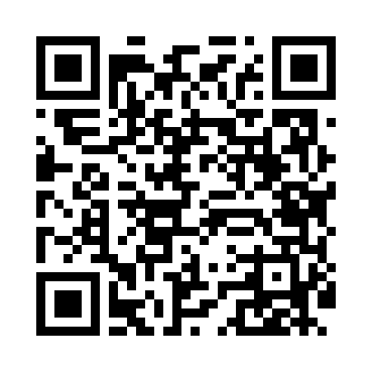
Номер товарно-транспортной накладной: |  |  | Торговый представитель: Amriyev Muhammad
Поставщик: Toshkent falcon fly 2 |  |  | Телефон торгового представителя: +998972880505
Дата отгрузки: 07.11.2025 |  |  | Контрагент: """" Klient
Дата консигнации: |  |  | Адрес:
Доставщик: |  |  | Телефон:
Телефон доставщика:
Время заказа: 07.11.2025 17:40:10
№ | Штрих-код | Название товаров (работ,услуг) | Количество | Количество в кейсе | Цена | Сумма
 |  |  | 457 |  |  | 523.8
1 | 6996158312024 | Шторы (занавески) для ванных комнат из пластм ассы 180 x 180 sm XP-3-5 | 4 | 4 шт. | 2.10 | 8.40
2 | 6971713070106 | Ванна Парда 180*180CM DB-63-6 | 4 | 4 шт. | 1 | 4
3 | None | Шторы (занавески) для ванных комнат из пластм ассы 180*180 sm XP-3-4 | 2 | 2 шт. | 3.20 | 6.40
4 | 6996202400868 | Шторы (занавески) для ванных комнат из пластм ассы 180 x 180 sm XP-3-6 | 2 | 2 шт. | 2 | 4
5 | 6923541081182 | Шторы (занавески) для ванной комнаты, 170×180 см, DB-63-8 | 2 | 2 шт. | 2.50 | 5
6 | 6996202407096 | Шторы (занавески) для ванных комнат из пластм ассы 180*180 sm XP-3-1 | 2 | 2 шт. | 3.20 | 6.40
7 | None | Шторы (занавески) для ванных комнат из пластм ассы 180*180 sm XP-3-2 | 4 | 4 шт. | 3.20 | 12.80
8 | 6920240023437 | Коврики напольные для ванной комнаты 50*80CM XP-23-43 | 4 | 4 шт. | 4.50 | 18
9 | 6920240023499 | Коврики напольные для ванной комнаты 50*80CM XP-23-49 | 2 | 2 шт. | 4.80 | 9.60
10 | 6920240023444 | Коврик для ванной и туалета, чехол для крышки унитаза 50*80CM XP-23-44 | 4 | 4 шт. | 3.90 | 15.60
11 | 6906083100597 | Комплект: трикотажные чехлы для крышки унитаз а (3 шт.), 45×75 см, DB-63-93 | 2 | 2 шт. | 4.10 | 8.20
12 | 6920240023833 | Коврики напольные для ванной комнаты 50*80CM XP-23-83 | 30 | 30 шт. | 1.20 | 36
13 | 6920240023260 | Коврики напольные для комнаты марокканский ст иль 50*80CM XP-23-26 | 30 | 30 шт. | 1.40 | 42
14 | 6920240023956 | Коврики напольные для ванной комнаты 60*90CMU 60*50CM XP-23-95 | 10 | 10 шт. | 3.70 | 37
15 | 6920240023857 | Коврики напольные для ванной комнаты 58*88 XP -23-85 | 5 | 5 шт. | 3 | 15
16 | 6920240023802 | Коврики напольные для ванной комнаты 48*78 XP -23-80 | 5 | 5 шт. | 3.40 | 17
17 | 6920240023826 | Коврики напольные для ванной комнаты 43*73CM XP-23-82 | 10 | 10 шт. | 2.10 | 21
18 | 6920240023277 | Коврики напольные для ванной комнаты 50*80CM XP-23-27 | 4 | 4 шт. | 3.80 | 15.20
19 | 6920240023840 | Коврики напольные для ванной комнаты 50*80CM XP-23-84 | 4 | 4 шт. | 3.70 | 14.80
20 | 6805019698682 | Коврики напольные для ванной комнаты 45*75 DB -98-68 | 4 | 4 шт. | 3.50 | 14
21 | 6805019698965 | Коврики напольные для ванной комнаты 43*68+43 *118 DB-98-96 | 5 | 5 шт. | 4.20 | 21
22 | None | Ложка, DB-92-21 | 100 | 1 коробка | 0.50 | 50
23 | 6985000102611 | Вилка, DB-92-22 | 100 | 1 коробка | 0.50 | 50
24 | 6950024760036 | Ложка столовая 102-86 | 100 | 1 коробка | 0.45 | 45
25 | 6938397012020 | Швабра для мытья пола 739-5053 DB-83-170 | 10 | 10 шт. | 2.20 | 22
26 | 6973372230440 | Ручной совок с веником для уборки пола 792-20 23 DB-83-187 | 6 | 6 шт. | 3.60 | 21.60
27 | 6935201010821 | Шторы (занавески) для ванных комнат из пластм ассы 180 x 180 sm XP-3-7 | 2 | 2 шт. | 1.90 | 3.80
Итого: 523.8$|->UZS: 6,547,500.00

